Worksheet
 |  |  |  |  | 8 (812) 565 05 34 |  |  | sales@miniworks.ru
 |  |  |  |  | Тула |  |  | отдел продаж
 |  |  | Адрес |  |  |  |  | Режим работы
 |  |  | Санкт-Петербург, улица Маршала Новикова, 28Е |  |  |  |  | Пн – Пт: с 8:00 до 18:00
ILR45x35
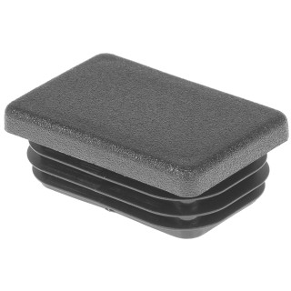 |  | 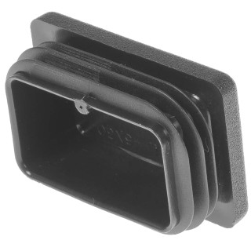 |  | 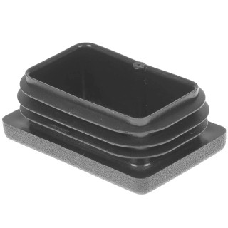 |  | 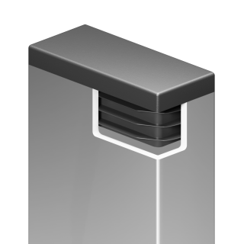
Артикул |  | Цвет |  | от 10000 | от 5000 | от 1000 | от 500 | от 100 | розница | Наличие на 01.08.2026
ILR45x35 |  | черный |  | 25.60р. | 27.00р. | 29.80р. | 35.30р. | 40.00р. | 55.00р. | 3341
ILR45x35-BIANCO |  | белый |  | 30.72р. | 32.40р. | 35.76р. | 42.36р. | 48.00р. | 66.00р. | —
ILR45x35-GRIGIO |  | серый |  | 30.72р. | 32.40р. | 35.76р. | 42.36р. | 48.00р. | 66.00р. | —
 | Все цены указаны в рублях и включают в себя НДС. Все цены указаны при условии 100% предоплаты и действительны в течение 5 дней. Все цены указаны при условии самовывоза продукции со склада в г. Тула (для иногородних клиентов доставка до склада ТК в г. Тула бесплатна). Все цены указаны за стандартный цвет для каждого вида изделия (изменение цвета на любой из предлагаемой палитры +20% к стоимости, изменение цвета на любой по системе RAL +50% к стоимости). О возможных сроках поставки заказного товара, необходимо уточнять заранее

